G 1.3.1-1
CES. Informe de Situación Económica y Social de Castilla y León en 2021

Gráfico 1.3.1-1
Evolución de la superficie cultivada y de la producción de cereales, 2012-2021
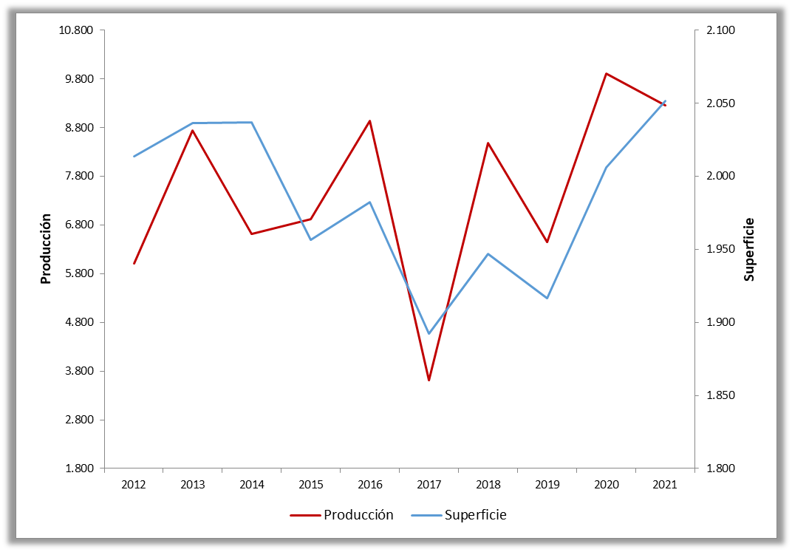

Nota: Producción en miles de Tm. y Superficie en miles de Has.
Fuente: Consejería de Agricultura,Ganadería y Desarrollo Rural de la Junta de Castilla y León.

Histórico
COMUNIDAD AUTONOMA | CASTILLA Y LEON
SERIE | AGRICULTURA - SUPERFICIE AGRARIA - TOTAL CEREALES | AGRICULTURA - PRODUCCIÓN AGRARIA - TOTAL CEREALES | AGRICULTURA - RENDIMIENTOS - TOTAL CEREALES
AÑO | Sum | Sum | Sum
1990 | 2,442.43 | 6,075.60 | 2.49
1991 | 2,507.78 | 5,326.71 | 2.12
1992 | 2,323.75 | 3,147.38 | 1.35
1993 | 2,075.32 | 8,089.07 | 3.90
1994 | 2,113.27 | 5,975.27 | 2.83
1995 | 2,304.69 | 4,726.36 | 2.05
1996 | 2,294.32 | 7,798.24 | 3.40
1997 | 2,383.25 | 6,615.05 | 2.78
1998 | 2,280.51 | 7,969.09 | 3.49
1999 | 2,330.70 | 7,996.30 | 3.43
2000 | 2,371.68 | 9,475.45 | 4.00
2001 | 2,113.12 | 4,950.50 | 2.34
2002 | 2,338.76 | 6,823.56 | 2.92
2003 | 2,190.13 | 7,011.70 | 3.20
2004 | 2,224.03 | 8,188.13 | 3.68
2005 | 2,290.62 | 5,185.51 | 2.26
2006 | 2,130.11 | 6,081.28 | 2.85
2007 | 2,122.30 | 8,948.33 | 4.22
2008 | 2,366.98 | 10,395.86 | 4.39
2009 | 1,967.22 | 4,968.71 | 2.53
2010 | 1,980.00 | 7,042.00 | 3.56
2011 | 1,999.18 | 7,802.99 | 3.90
2012 | 2,013.50 | 6,011.43 | 2.99
2013 | 2,036.48 | 8,744.64 | 4.29
2014 | 2,036.76 | 6,621.36 | 3.25
2015 | 1,956.31 | 6,917.04 | 3.54
2016 | 1,982.14 | 8,932.60 | 4.51
2017 | 1,892.23 | 3,612.40 | 1.91
2018 | 1,946.67 | 8,484.07 | 4.36
2019 | 1,916.41 | 6,453.31 | 3.37
2020 | 2,006.28 | 9,904.25 | 4.94
2021 | 2,051.67 | 9,252.87 | 4.51

